確認書
＜本確認書の記入について＞
・ 太枠内の記入が必要な箇所に、 ”内容入力” もしくは ”丸をつけて選択” のいずれかを行ってください。
・ 記入が必要な箇所以外は選択できない仕様となっています。
・ 記入に際しては、別シート「記入例」を参考にしてください。
丸を付ける箇所にてご利用ください。
※大きさは適宜調整してください。
国際交流棟（ レセプションホール ・ 国際会議室 ）座学利用確認書
・ レセプションホールもしくは国際会議室を座学利用する場合は、
本確認書と詳細なレイアウト図を利用１か月前までにご提出ください。
・ レセプ利用において、懇親会又は弁当食事利用の場合は食堂業者への発注となるのでこちらの提出は必要ありません。

 |  |  |  |  |  |  |  |  |  |  |  |  |  |  |  |  |  |  |  |  |  |  |  |  |  |  |  |  |  | 太枠内ご記入ください。
利用団体情報 | 団体名 |  |  |  |  |  |  |  |  |  |  |  |  |  |  |  |  |  | 団体番号
 | 利用期間 | （自） |  |  |  |  | 年 |  | 月 |  |  | 日 | （ |  |  | ） | 申込番号
 |  | （至） |  |  |  |  | 年 |  | 月 |  |  | 日 | （ |  |  | ）
 | 担当者名 （２名分） | ① | 氏名： |  |  |  |  |  |  |  |  |  |  |  | 連絡先（携帯電話）：
 |  | ② | 氏名： |  |  |  |  |  |  |  |  |  |  |  | 連絡先（携帯電話）：
 | 備考
研修室情報 | 予約している 研修室 （いずれかに○） | レセプションホール 全面 |  |  |  |  |  |  |  |  |  |  |  |  |  | 国際会議室
 | 期間 | （自） |  |  | 年 |  |  | 月 |  | 日 | （ |  | ） | 午前 |  | （自） |  |  |  | 年 |  |  | 月 |  | 日 | （ |  | ） | 午前
 |  |  |  |  |  |  |  |  |  |  |  |  |  | 午後 |  |  |  |  |  |  |  |  |  |  |  |  |  |  | 午後
 |  |  |  |  |  |  |  |  |  |  |  |  |  | 夜間 |  |  |  |  |  |  |  |  |  |  |  |  |  |  | 夜間
 |  | （至） |  |  | 年 |  |  | 月 |  | 日 | （ |  | ） | 午前 |  | （至） |  |  |  | 年 |  |  | 月 |  | 日 | （ |  | ） | 午前
 |  |  |  |  |  |  |  |  |  |  |  |  |  | 午後 |  |  |  |  |  |  |  |  |  |  |  |  |  |  | 午後
 |  |  |  |  |  |  |  |  |  |  |  |  |  | 夜間 |  |  |  |  |  |  |  |  |  |  |  |  |  |  | 夜間
※レセプ利用の場合 |  |  |  |  |  |  |  |  |  |  |  |  |  |  |  |  |  |  | ※国際会議室利用の場合
備品 |  | 使用希望数 |  |  |  | 備考 |  |  |  |  |  |  |  |  |  |  |  |  | 国際会議室利用形式 （いずれかに○）
 |  |  |  |  |  | 最大数 左：1/3利用 中：2/3利用 右：全面利用 |  |  |  | その他情報
机 |  |  |  | 台 |  | 100 |  |  |  | １台につき３名着席可能 |  |  |  |  |  |  |  |  | スクール形式（最大２５０人） ・ 円卓形式（最大１２０人）
椅子 |  |  |  | 脚 |  | 300
椅子付き教卓 |  |  |  | 台 |  | 1・2・3
ＡＶボックス |  |  |  | 台 |  | 1・2・3 |  |  |  | カセットデッキ・DVDデッキ ・プロジェクター |  |  |  |  |  |  |  |  | 利用人数 |  |  |  |  |  |  |  |  |  | 名
スクリーン |  |  |  | 本 |  | 1・2・3 |  |  |  | ③のみ備付スクリーンあり （ 使用 する ・ しない ） |  |  |  |  |  |  |  |  | 備考
ホワイトボード |  |  |  | 台 |  | 1・2・3
受付用机 |  |  |  | 台 |  | 3・6・9
受付用椅子 |  |  |  | 脚 |  | 10・20・30
移動式舞台 |  |  |  | 台 |  | 1・2・3
③のステージ |  | 使用 する ・ しない |  |  |  | 1 |  |  |  | ③を利用時のみ使用可 |  |  |  |  |  |  |  |  | ！必須！ レイアウト図も併せて ご提出ください。
備考

 |  |  |  |  |  |  |  |  |  |  |  |  | ※処理欄
 |  |  |  |  |  |  |  |  |  |  |  |  | 受付者 |  |  |  | 受付日 | / |  |  | 提出 | ファイ リング |  | 申込書 添付 | ＡＶ 担当 |  | Ｄ棟 フロント |  | 清掃 業者
 |  |  |  |  |  |  |  |  |  |  |  |  |  |  |  |  |  |  |  |  |  | □ |  | □ | □ |  | □ |  | □

レセプ
＜本レイアウトの記入について＞
① 団体名／申込番号／利用期間を入力してください。
② 見取り図中に机・イス・プロジェクター・スクリーンなど向きや位置がわかるよう入力してください。
レセプションホール レイアウト図

レイアウト作成にご使用ください。
※大きさは適宜調整してください。
机
椅子
プロジェクター
スクリーン
※その他必要なもの・文言等は適宜追加してください。
団体名： |  |  |  |  |  |  |  |  | 申込番号：

利用期間： |  | 年 | 月 | 日 | （ | ） | 午前・午後・夜間 | ～ |  | 年 | 月 | 日 | （ | ） | 午前・午後・夜間

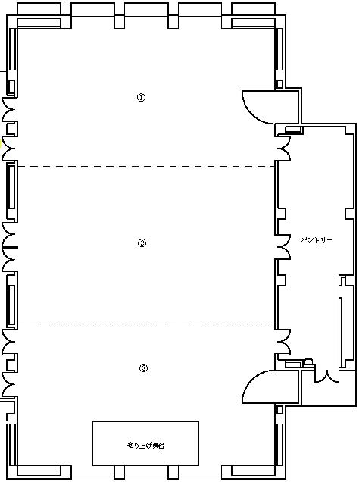

 | ※正面の向きが分かるように記載願います。

（記入例）レセプ
【記入例】レセプションホールレイアウト

 | １／３利用時（①・②・③）［ 最大 9人×12列＝108人 ］
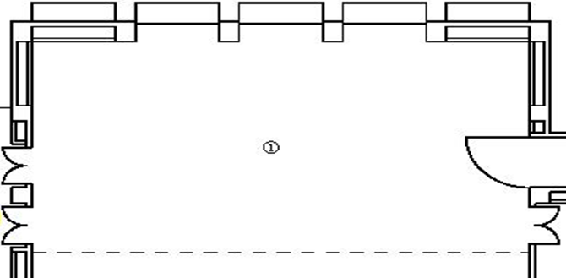
1列9人×12列＝108人

 | ２／３利用時（①＋②・②＋③）［ 最大 18人×12列＝216人 ］
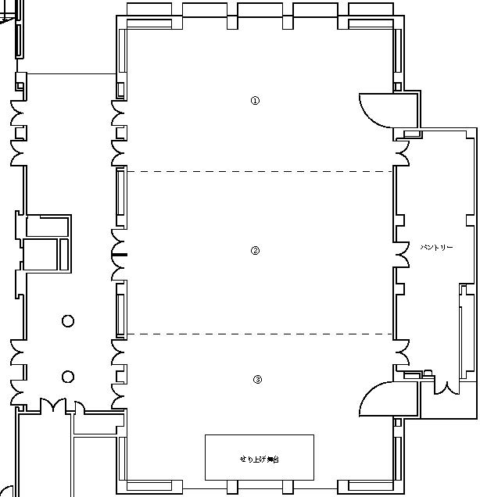
正面
後
正面
後

1列18人×12列＝216人

1列18人×12列＝216人

 | 全体利用時（①＋②＋③）［ 最大 18人×16列＋12人＝300人 ］
せり上げ舞台
せり上げ舞台
正面
後

1列18人×16列＋１列12人＝300人

国際（スクール）
＜本レイアウトの記入について＞
① 団体名／申込番号／利用期間を入力してください。
② 以下の形態を基本とし、イスや机の数がわかるように入力してください。
国際会議室 レイアウト図

団体名： |  |  |  |  |  |  |  | 申込番号：

利用期間： | 年 | 月 | 日 | （ | ） | 午前・午後・夜間 | ～ |  | 年 | 月 | 日 | （ | ） | 午前・午後・夜間

 |  |  |  |  |  |  |  |  |  |  |  |  |  |  | ￥

国際（円卓）
＜本レイアウトの記入について＞
① 団体名／申込番号／利用期間を入力してください。
② 以下の形態を基本とし、イスや机の数がわかるように入力してください。
国際会議室 レイアウト図

団体名： |  |  |  |  |  |  |  | 申込番号：

利用期間： | 年 | 月 | 日 | （ | ） | 午前・午後・夜間 | ～ |  | 年 | 月 | 日 | （ | ） | 午前・午後・夜間

国際（自由形式）
＜本レイアウトの記入について＞
① 団体名／申込番号／利用期間を入力してください。
② 見取り図中に机・イスなど向きや位置がわかるよう入力してください。
国際会議室 レイアウト図

団体名： |  |  |  |  |  |  |  | 申込番号：

利用期間： | 年 | 月 | 日 | （ | ） | 午前・午後・夜間 | ～ |  | 年 | 月 | 日 | （ | ） | 午前・午後・夜間

レイアウト作成にご使用ください。
※大きさは適宜調整してください。
机
椅子
※その他必要なもの・文言等は適宜追加してください。

（記入例）国際
【記入例】国際会議室レイアウト

 | スクール形式［ 最大 250人 ］ | 円卓形式［ 最大 120人 ］

演台
舞台なし
司会者
演台

横6列 縦8列
※１つの机に3イス

 | 自由形式［ 最大 200人程度 ］

司会者
演台
舞台なし

机4つで1島×8島
後方に2人×4机

